Sheet1
采空区长度/m | 进风口 | 出风口 | 冒落带x粘性阻力/m-2 | 冒落带y粘性阻力/m-2 | 冒落带z粘性阻力/m-2 | 冒落带孔隙率 | 层流 | 裂隙带孔隙率 | 层流 | 进风速度1 | 进风速度2 | 云图 | 切片图 | 自燃三带面积 | 散热带面积 | 氧化带面积 | 窒息带面积 | 采空区总面积/m2 | 散热带 | 氧化带 | 窒息带 | 比例图
100 | 1 | 1 | 201100 | 100 | 21110 | 0.3 | 1 | 0 | 0 | 1.2 |  | 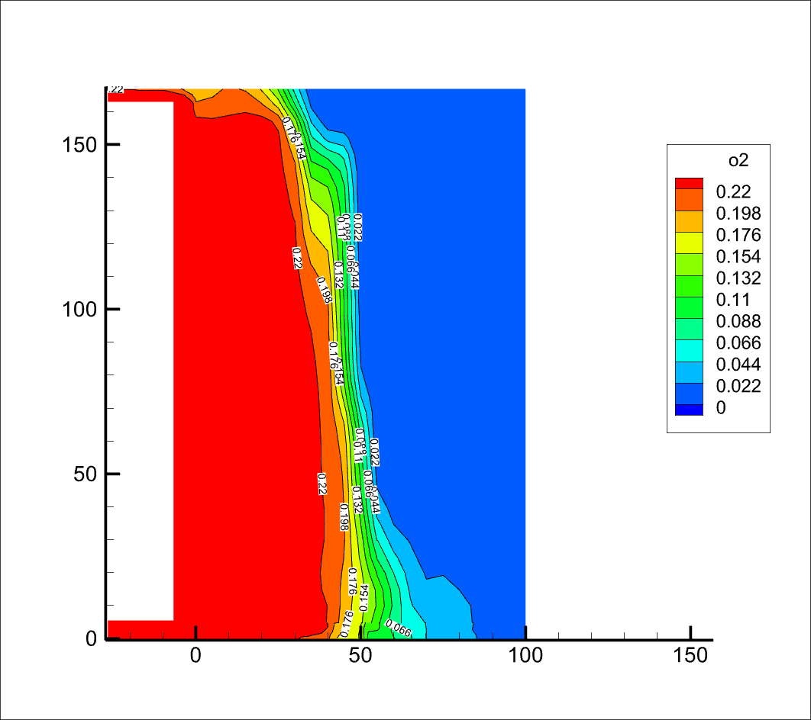 | 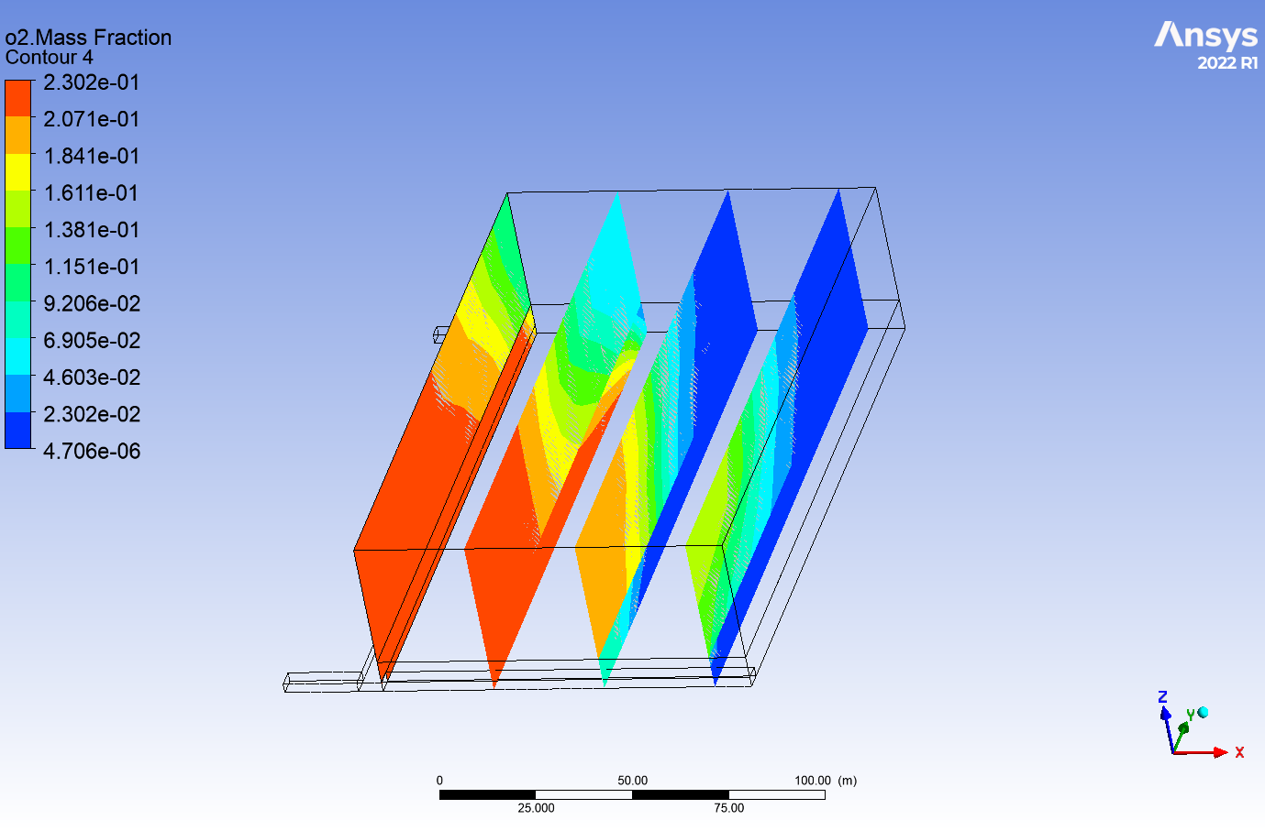 | 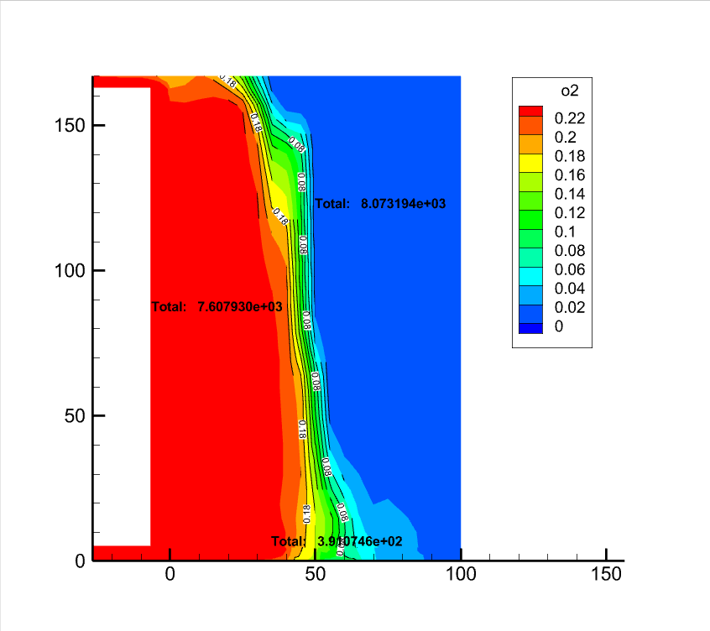 | 7607.93 | 391.07 | 8073.19 | 16718.76 | 0.47335988437 | 0.024332091644 | 0.50230802398 | 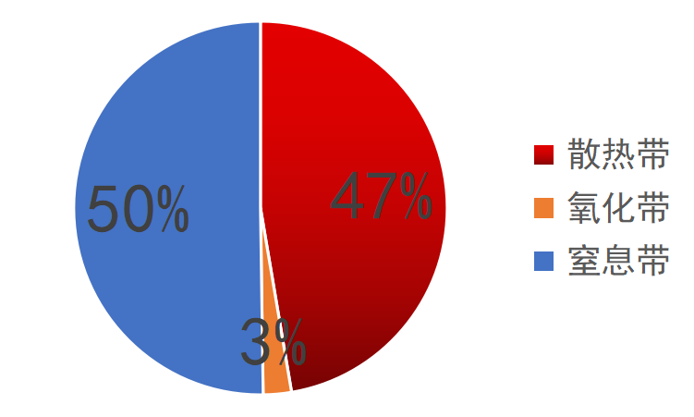
100 | 2 | 1 | 201100 | 100 | 21110 | 0.3 | 0 | 0 | 0 | 1.2 | 0.33 | 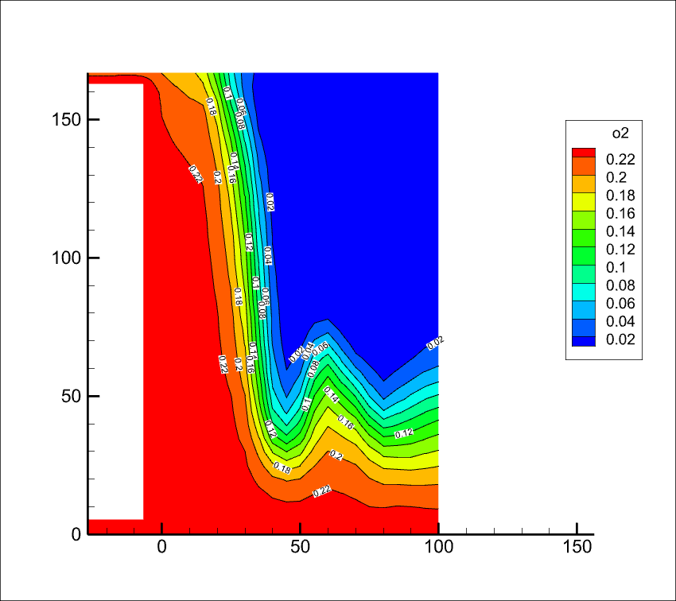 | 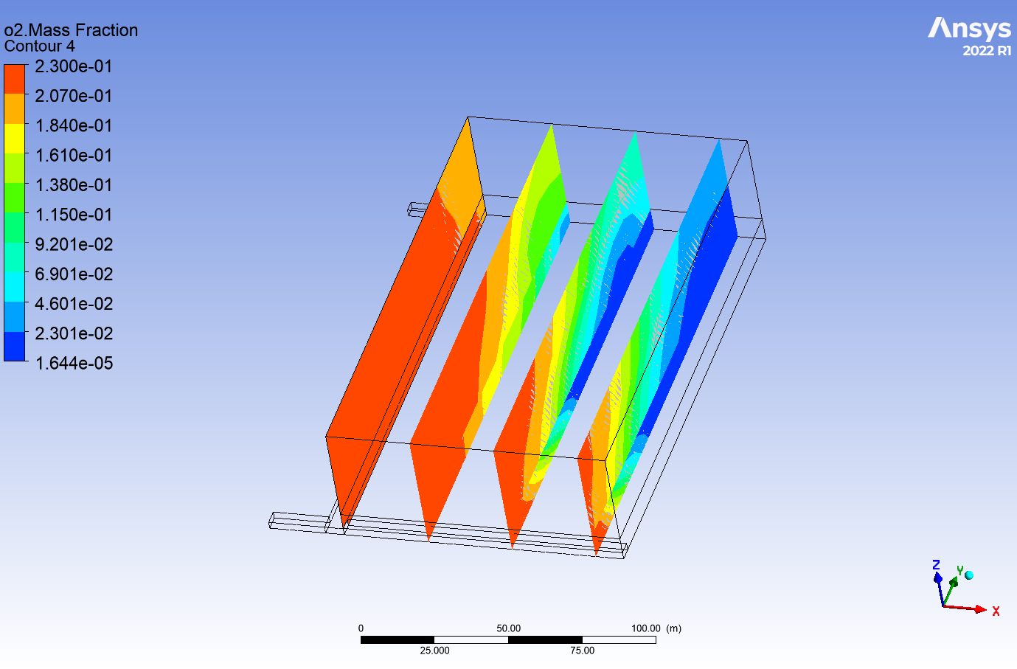 | 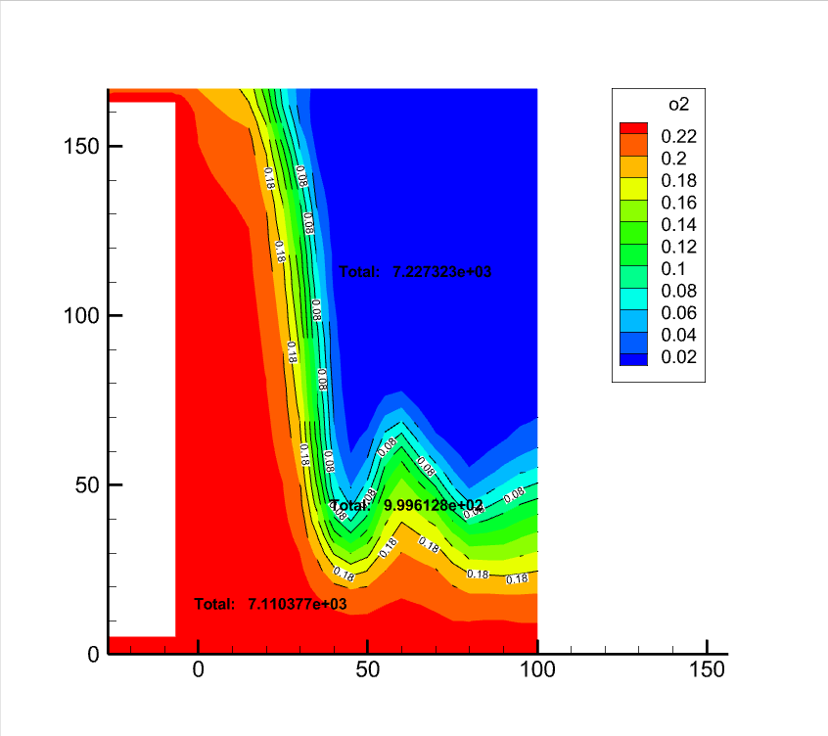 | 7110.38 | 999.61 | 7227.32 | 16718.76 | 0.46360020108 | 0.065175053513 | 0.47122474541 | 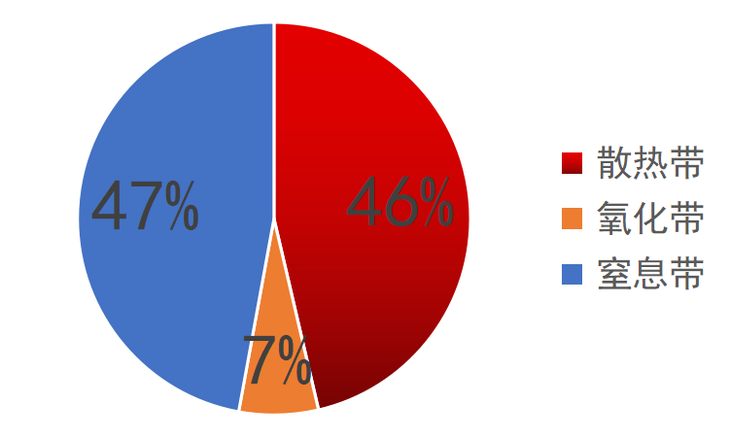
100 | 1 | 2 | 201100 | 100 | 21110 | 0.3 | 0 | 0 | 0 | 1.2 |  | 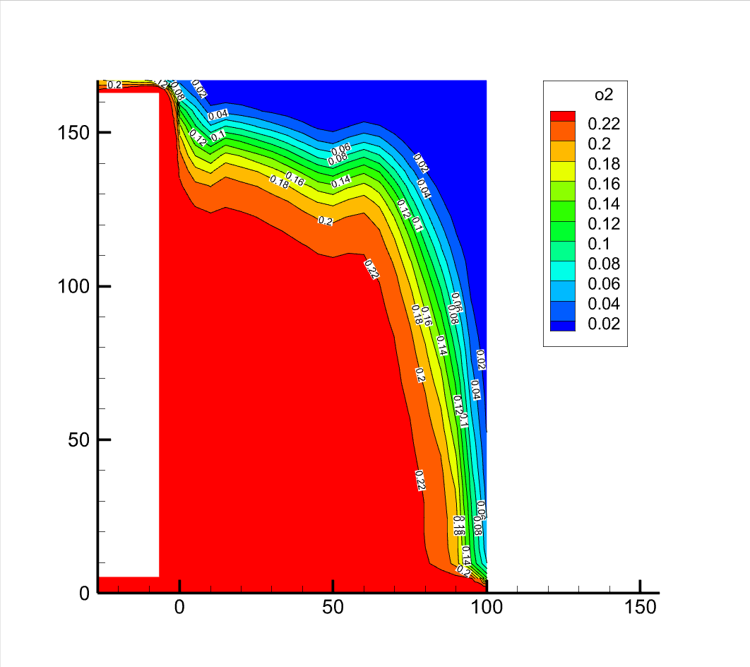 |  |  | 11589.07 | 790.42 | 2996.23 | 16719.76 | 0.753725354 | 0.051407023541 | 0.19486762246 | 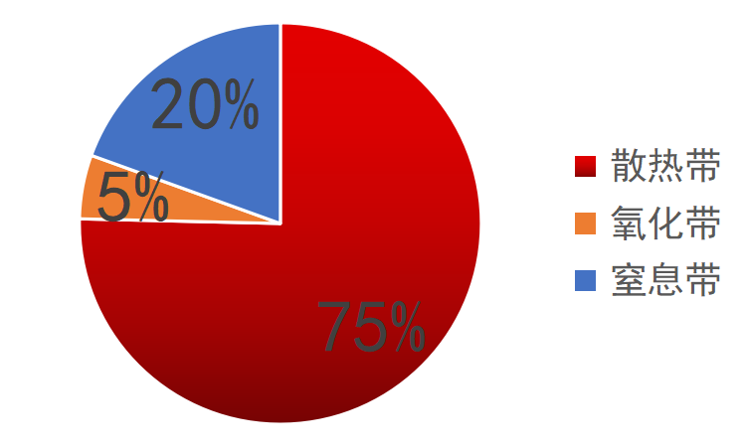
150 | 1 | 1 | 201100 | 1000 | 211100 | 0 | 1 | 0 | 0 | 1.2 |  | 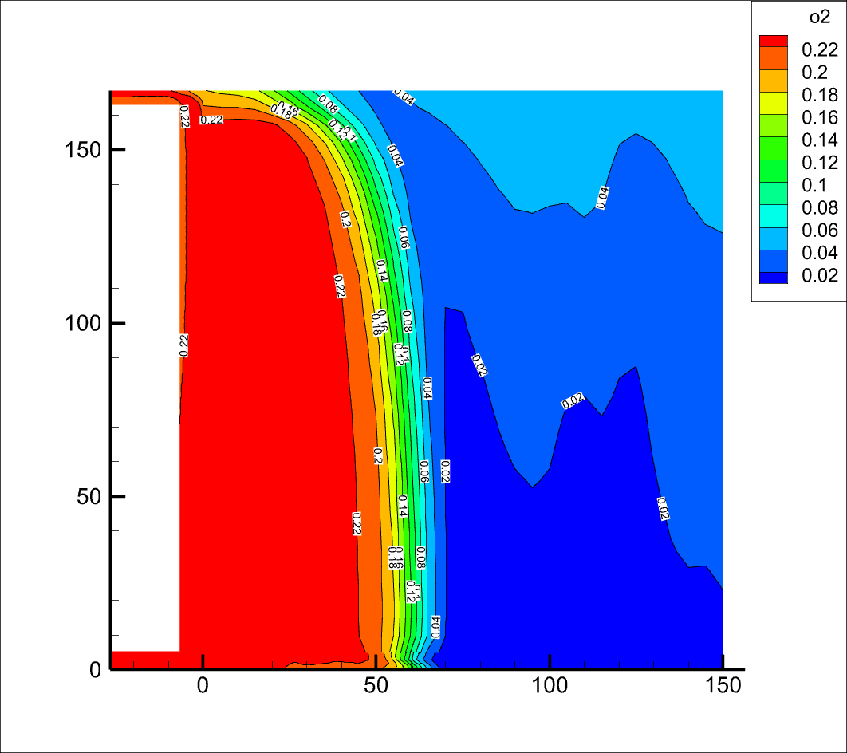 | 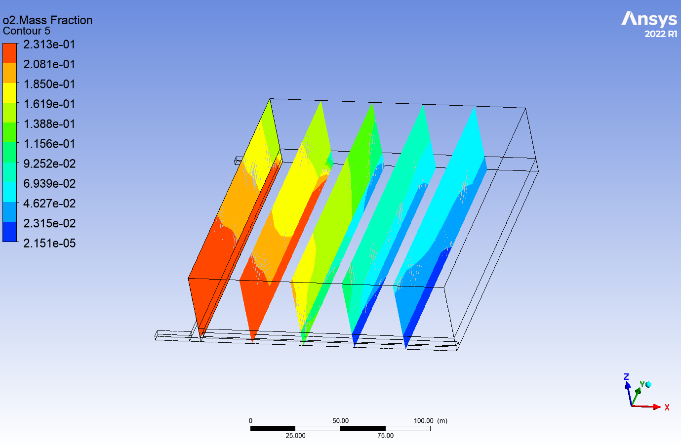
150 | 1 | 1 | 201100 | 1000 | 211100 | 0 | 1 | 0 | 0 | 1.5 |  | 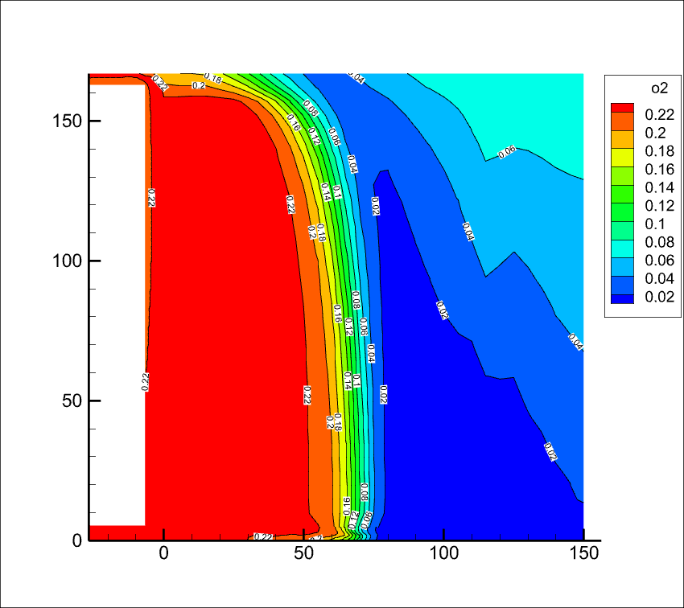 | 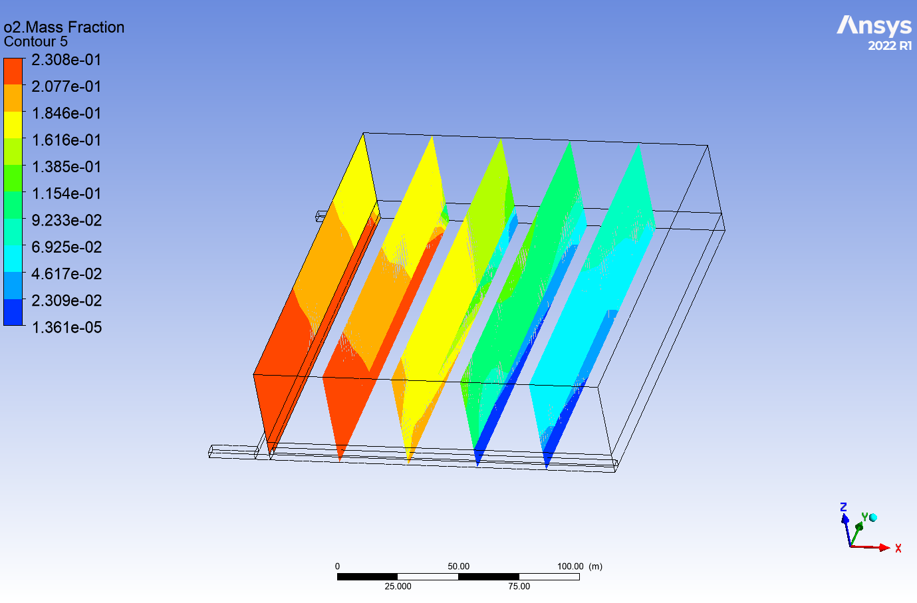
150 | 1 | 1 | 201100 | 1000 | 211100 | 0 | 1 | 0 | 0 | 2 |  | 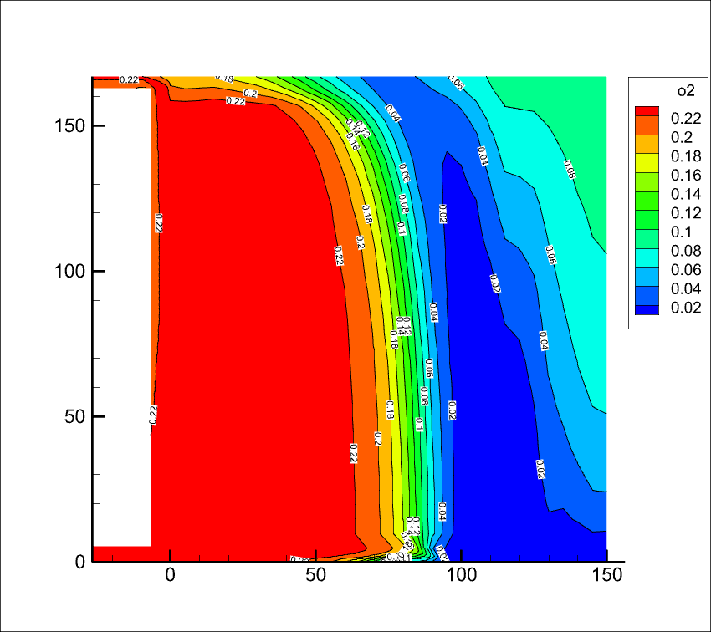 | 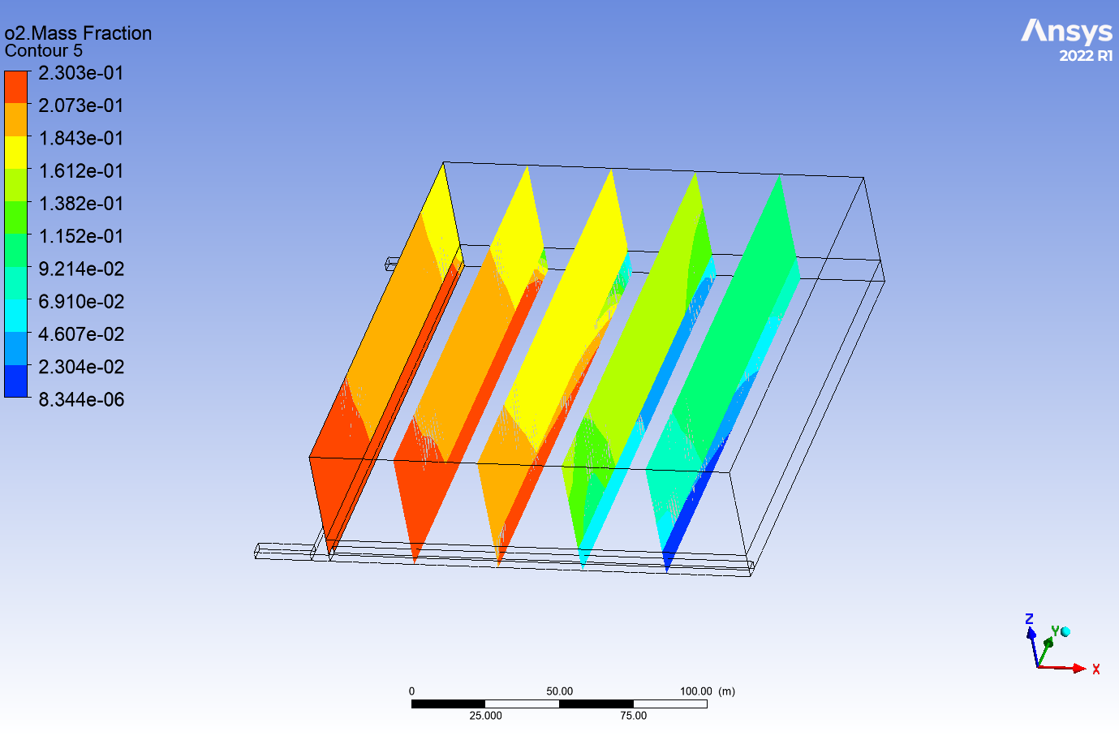
150 | 1 | 1 | 301100 | 1000 | 211100 | 0 | 0 | 0 | 0 | 1.2 |  | 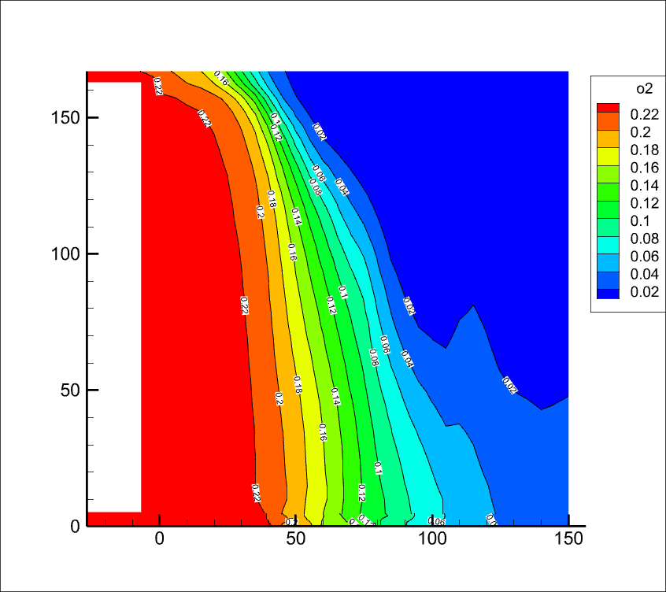 | 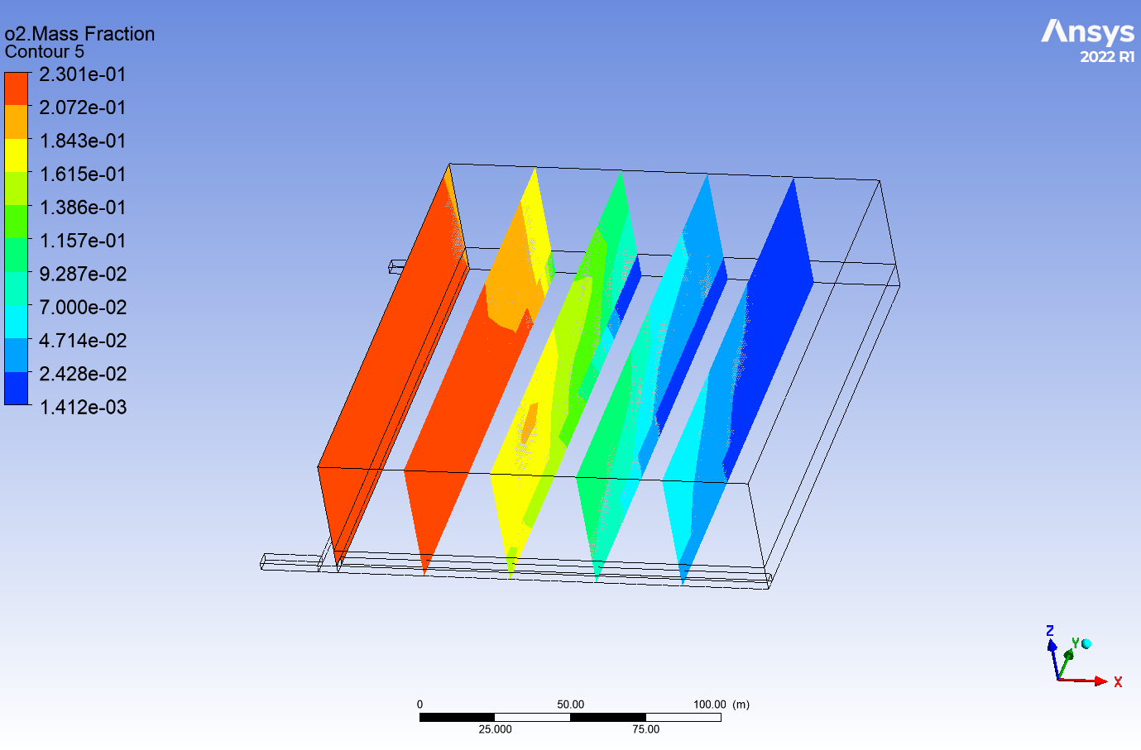 | 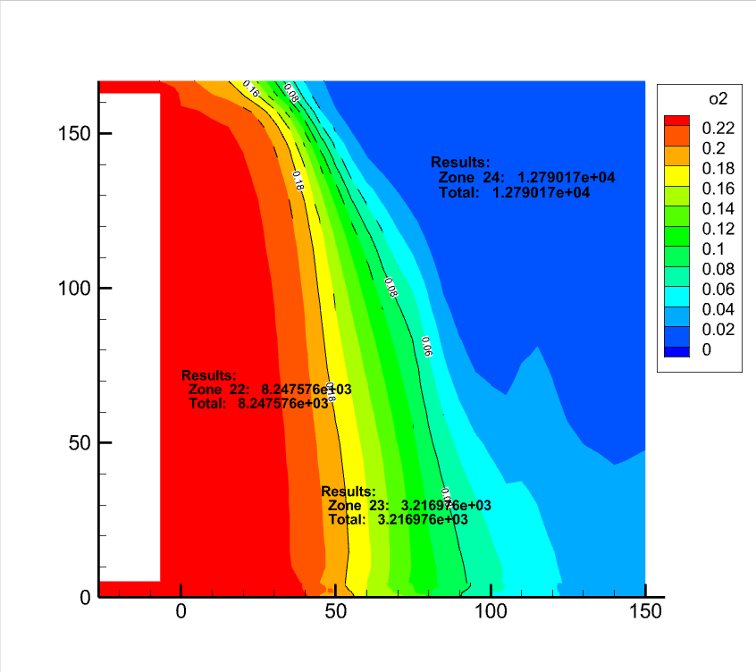 | 8247.58 | 3216.98 | 12790.17 | 25068.76 | 0.34004006641 | 0.13263309878 | 0.52732683481 | 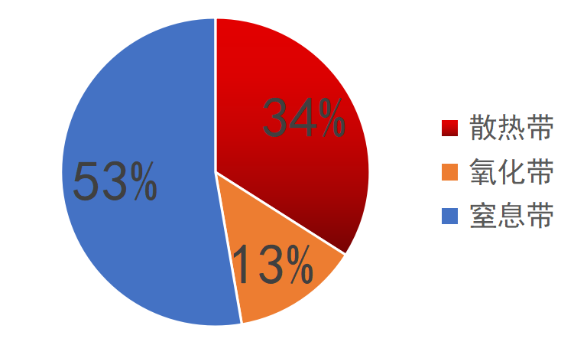
150 | 1 | 1 | 301100 | 1000 | 211100 | 0 | 0 | 0 | 0 | 1.5 |  | 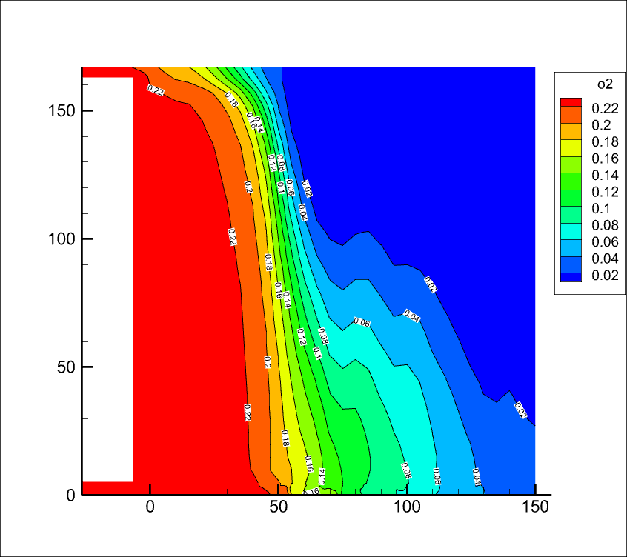 | 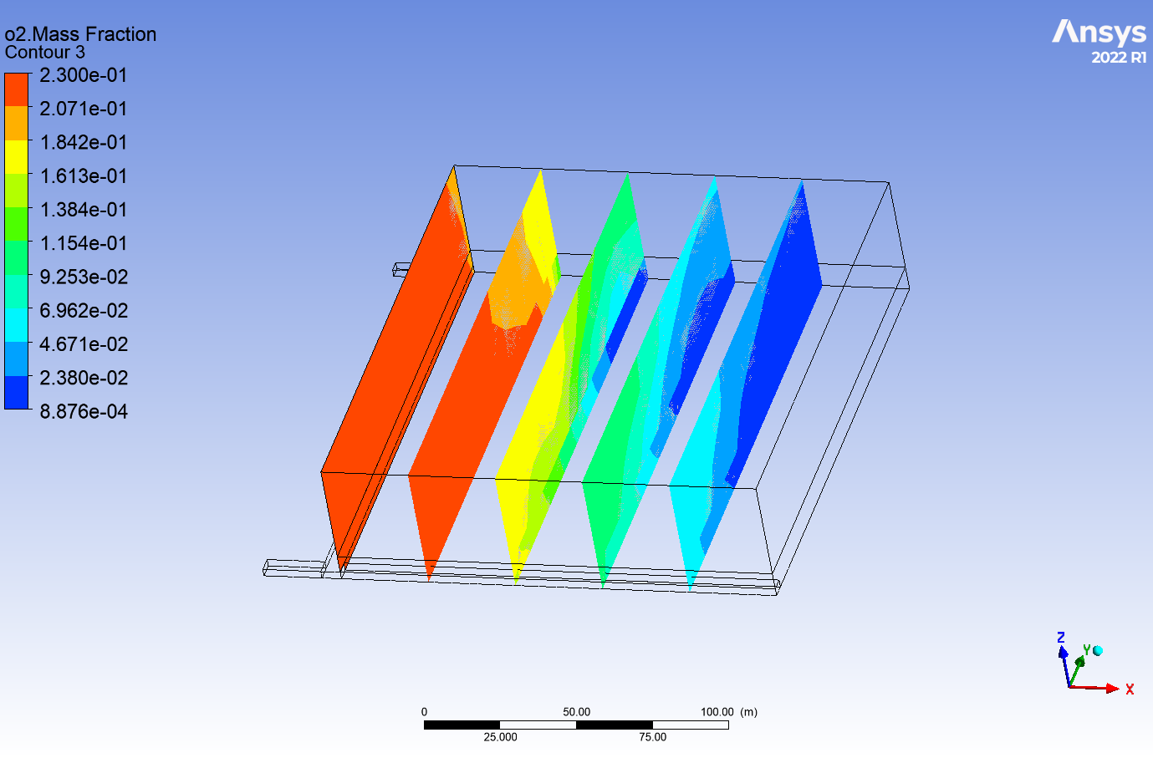 | 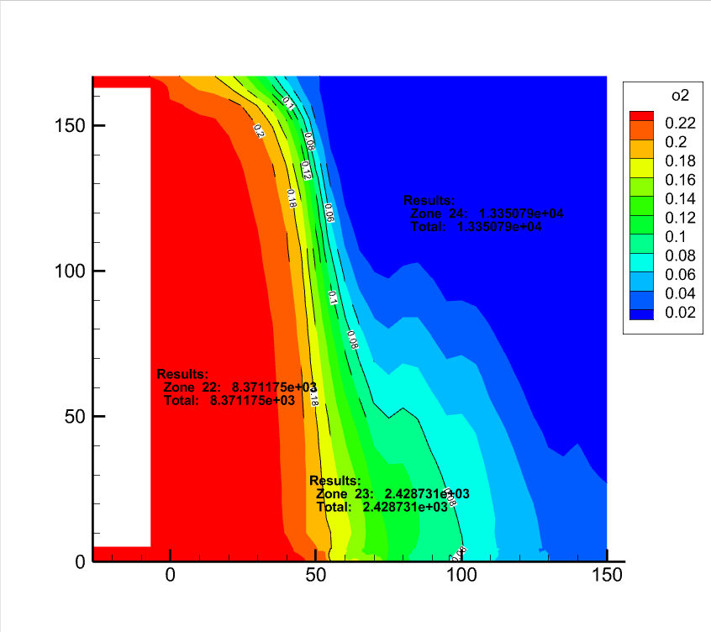 | 8371.18 | 2428.73 | 13350.79 | 25068.76 | 0.34662266518 | 0.10056561508 | 0.55281171974 | 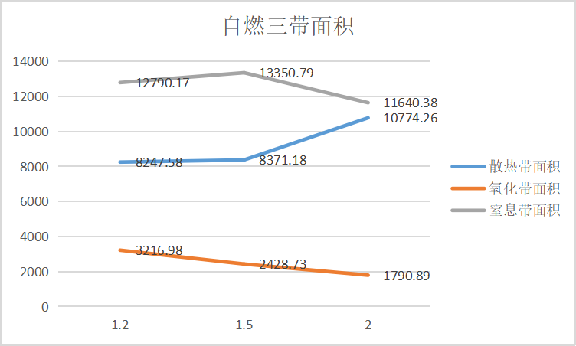
150 | 1 | 1 | 301100 | 1000 | 211100 | 0 | 0 | 0 | 0 | 2 |  | 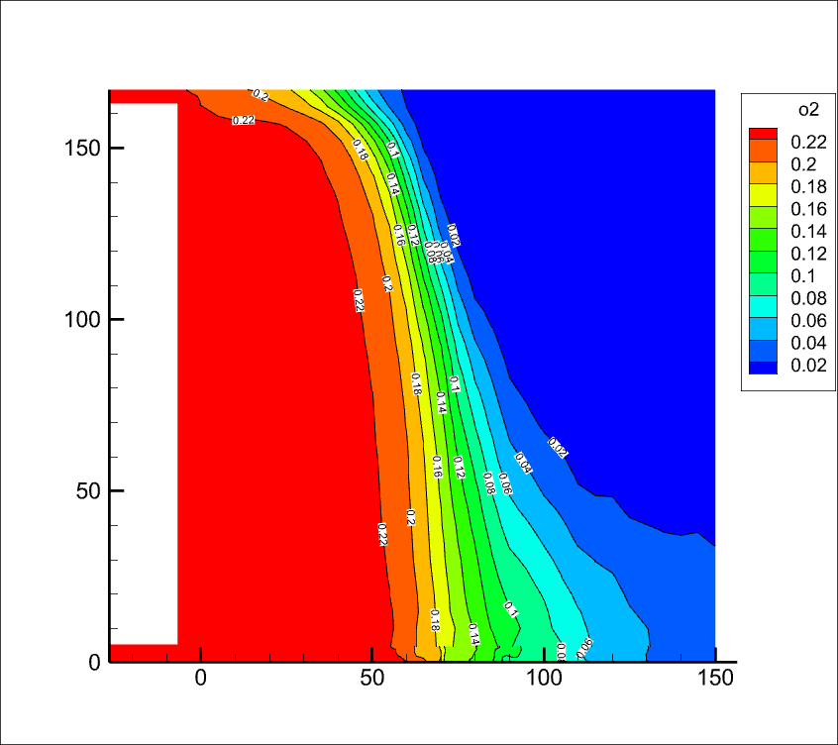 | 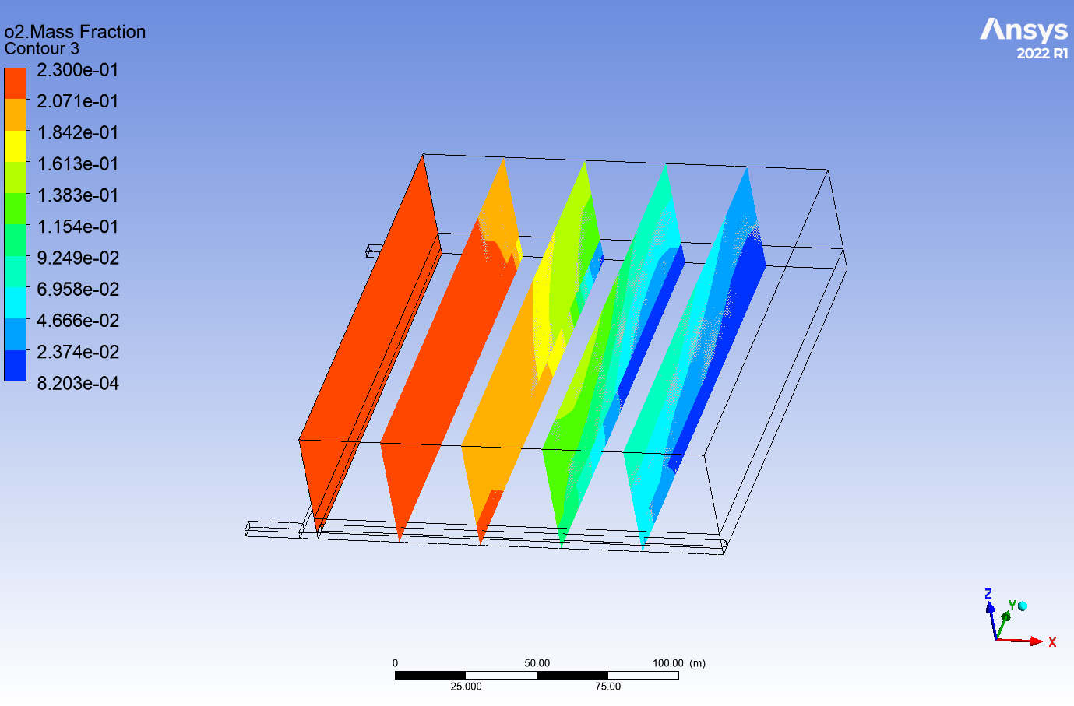 | 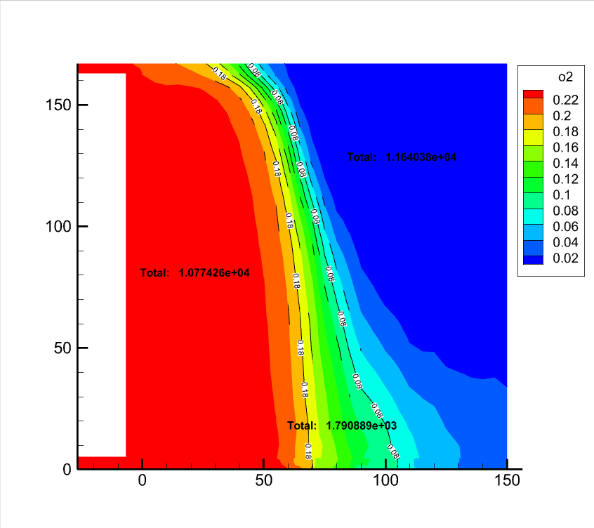 | 10774.26 | 1790.89 | 11640.38 | 25068.76 | 0.44511564093 | 0.073986812105 | 0.48089754697
150 | 2 | 1 | 201100 | 1000 | 211100 | 0.2 | 0 | 0 | 0 | 1.2 | 0.33 | 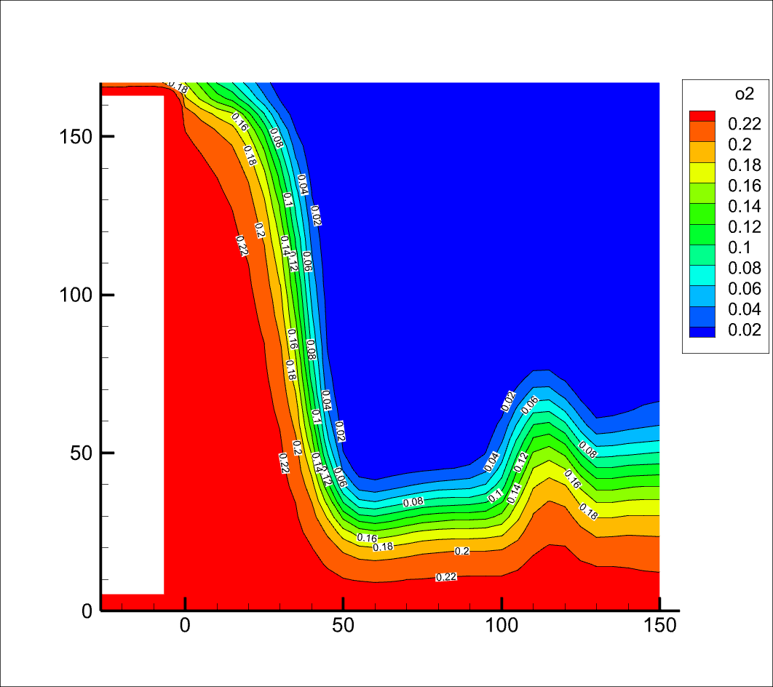 | 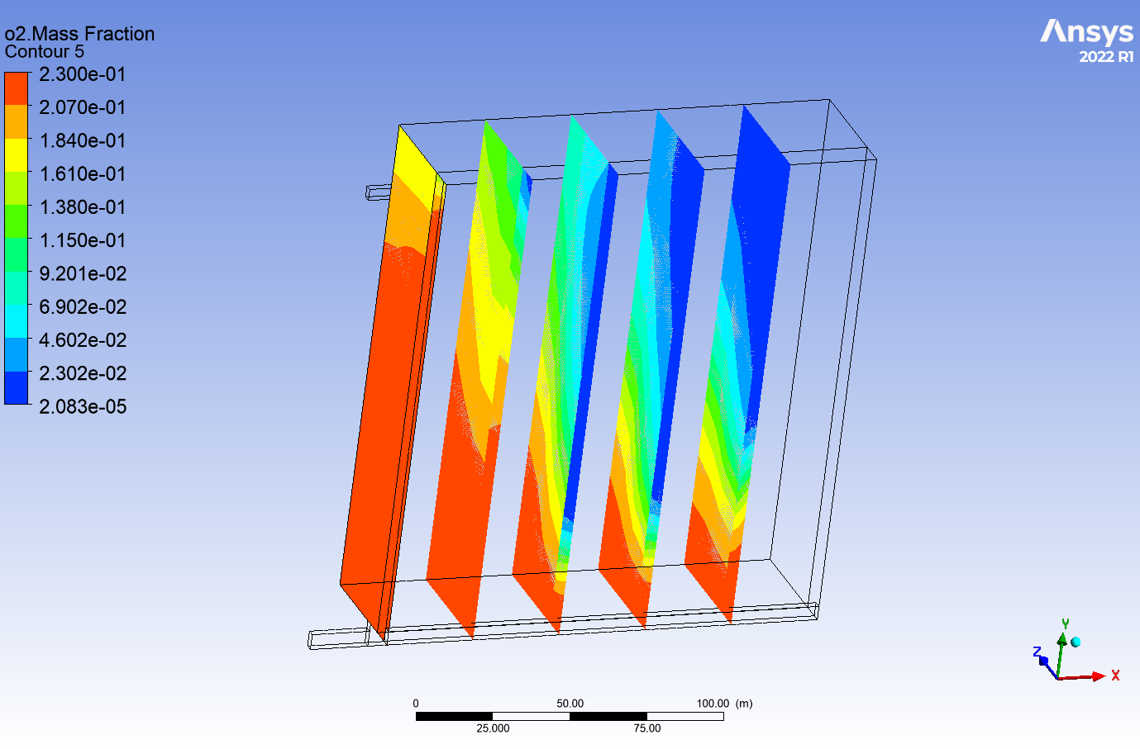 |  | 8675.68 | 1305.34 | 13196.76 | 25068.76 | 0.37431022298 | 0.056318594792 | 0.56937118223 | 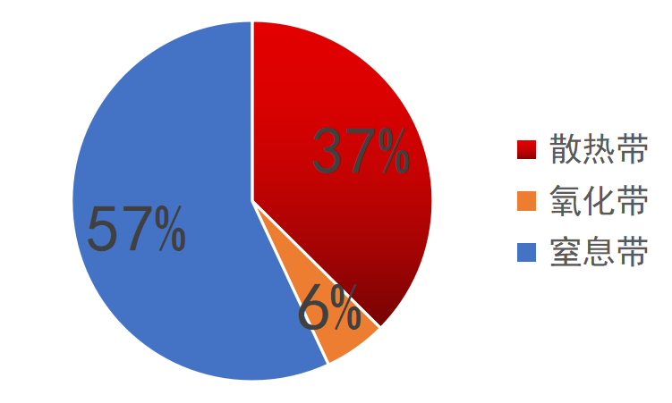
150 | 2 | 1 | 201100 | 1000 | 211100 | 0.2 | 0 | 0 | 0 | 1.2 | 0.5 | 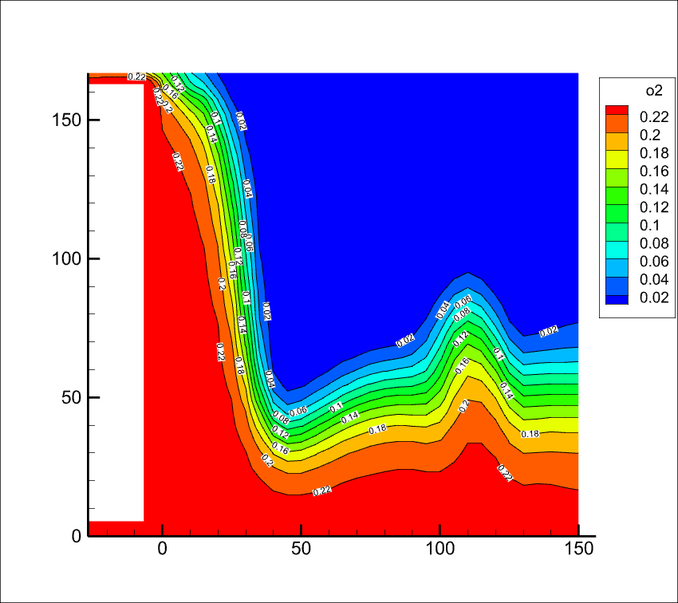 | 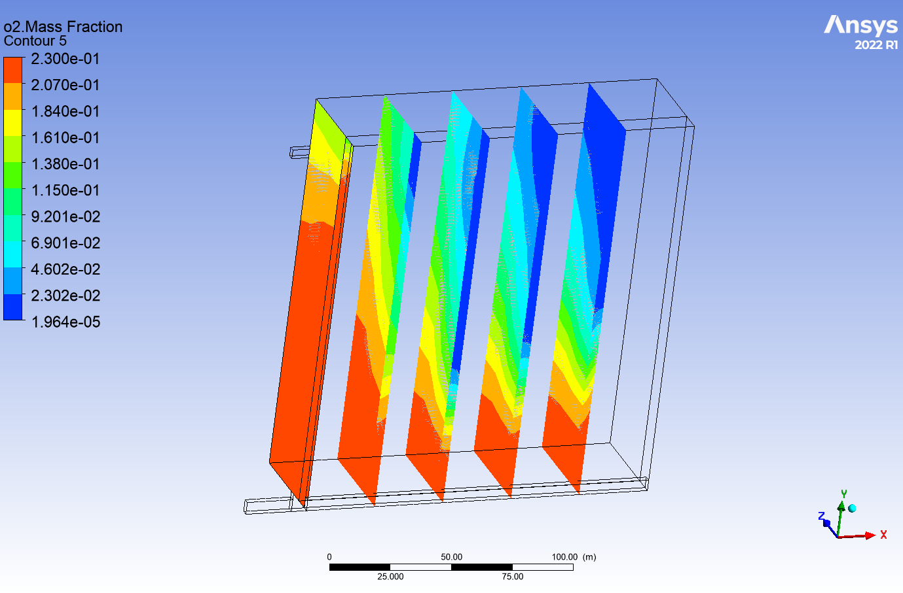 | 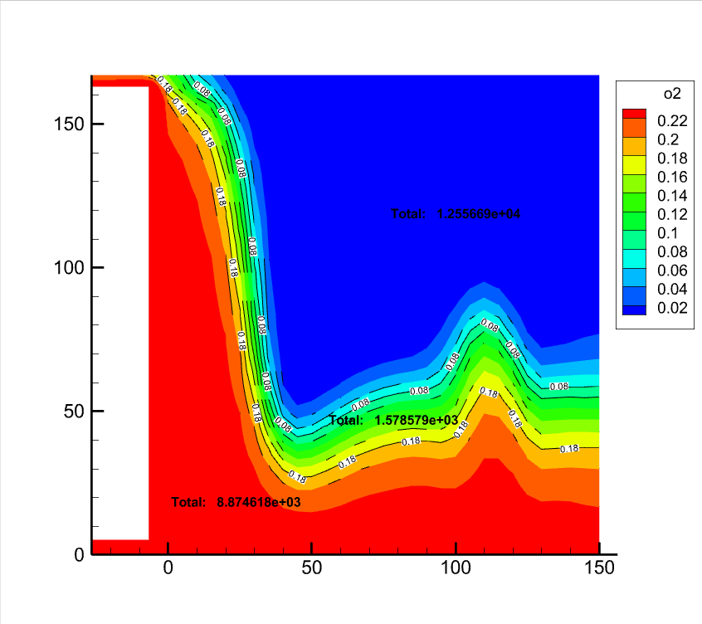 | 8874.62 | 1578.58 | 12556.69 | 25068.76 | 0.38568719798 | 0.068604413146 | 0.54570838887 | 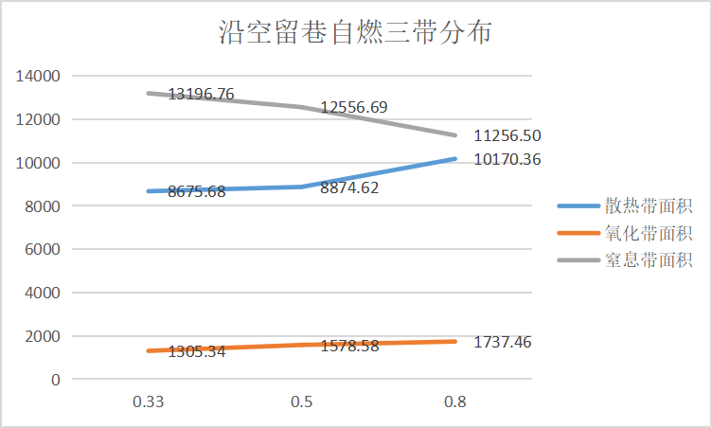
150 | 2 | 1 | 201100 | 1000 | 211100 | 0.2 | 0 | 0 | 0 | 1.2 | 0.8 | 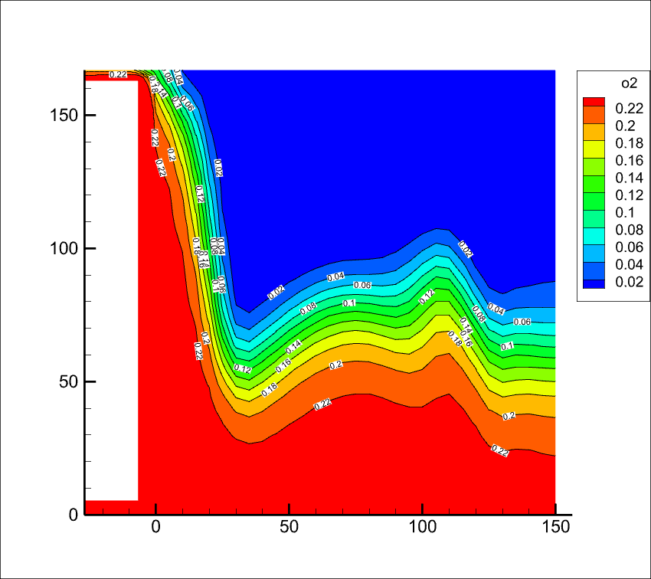 | 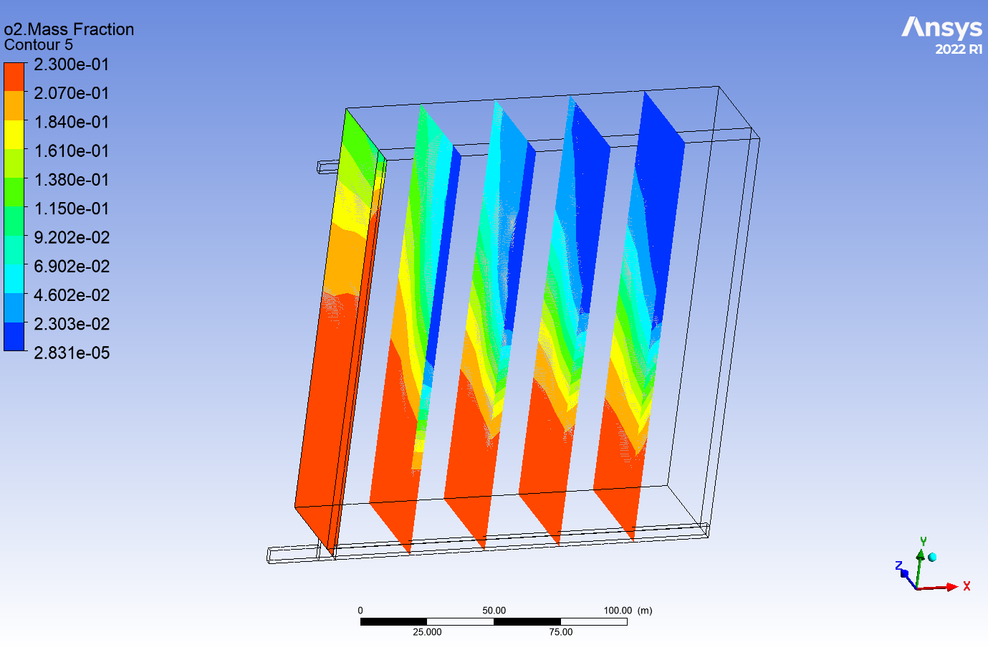 | 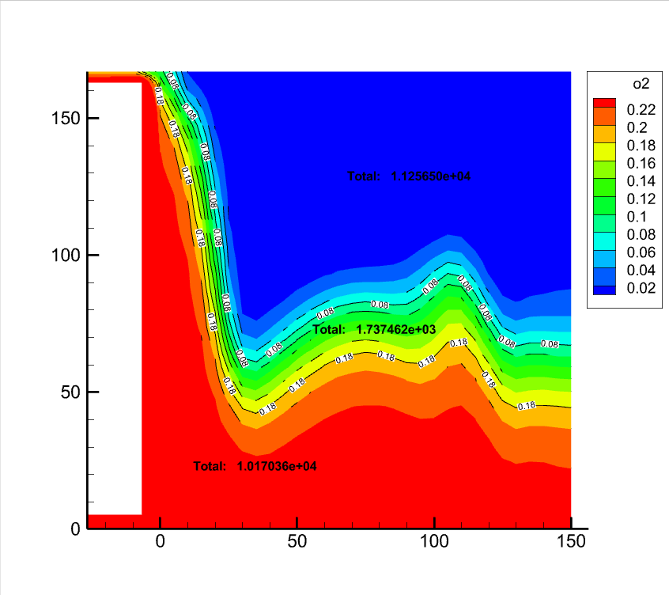 | 10170.36 | 1737.46 | 11256.50 | 25068.76 | 0.43905281916 | 0.075005871098 | 0.48594130974
150 | 1 | 2 | 201100 | 1000 | 211100 | 0.2 | 0 | 0 | 0 | 1.2 |  | 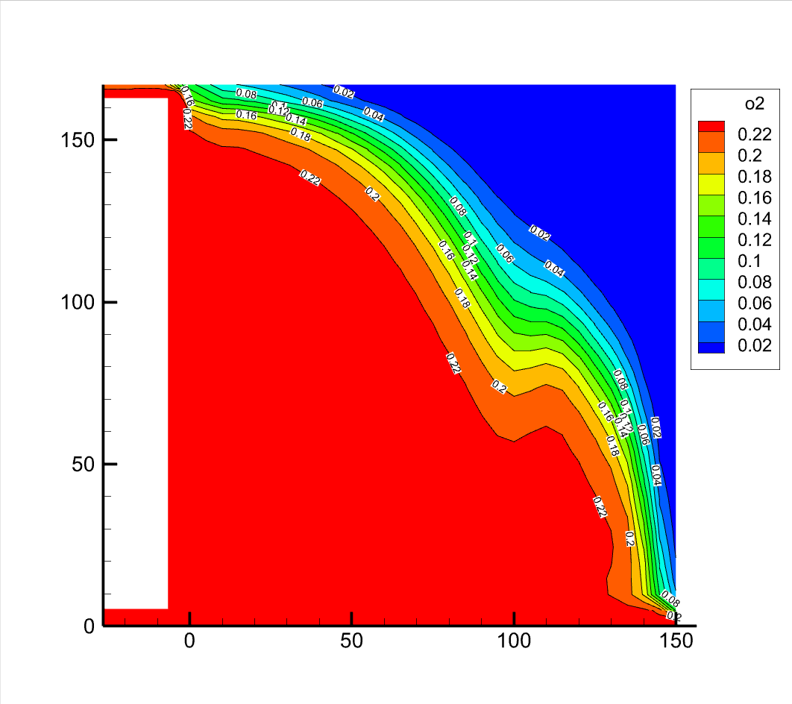 | 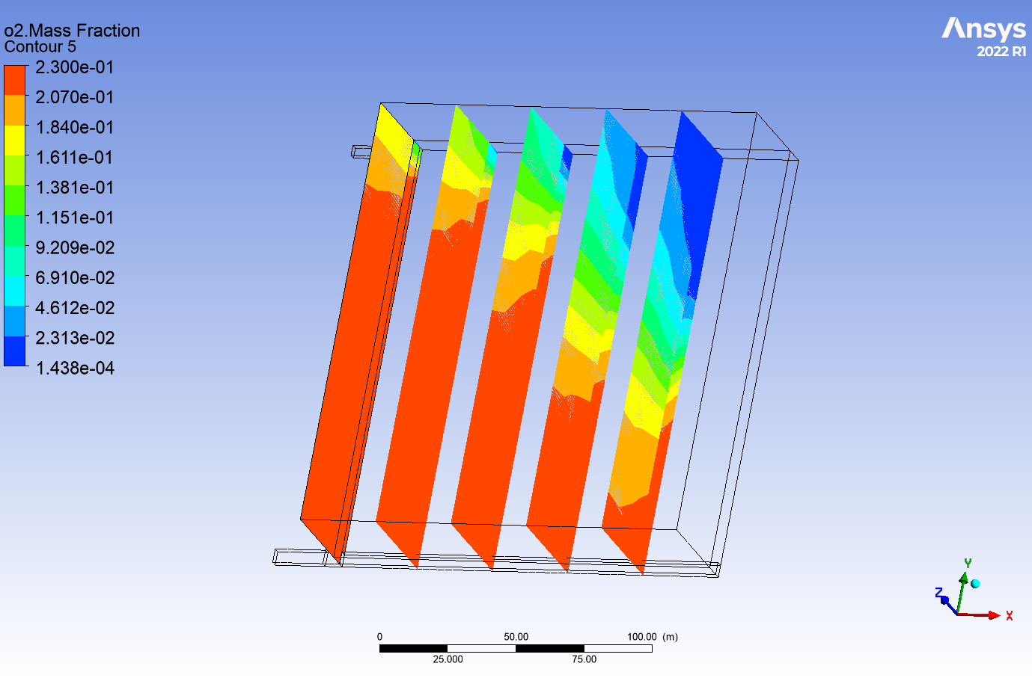 | 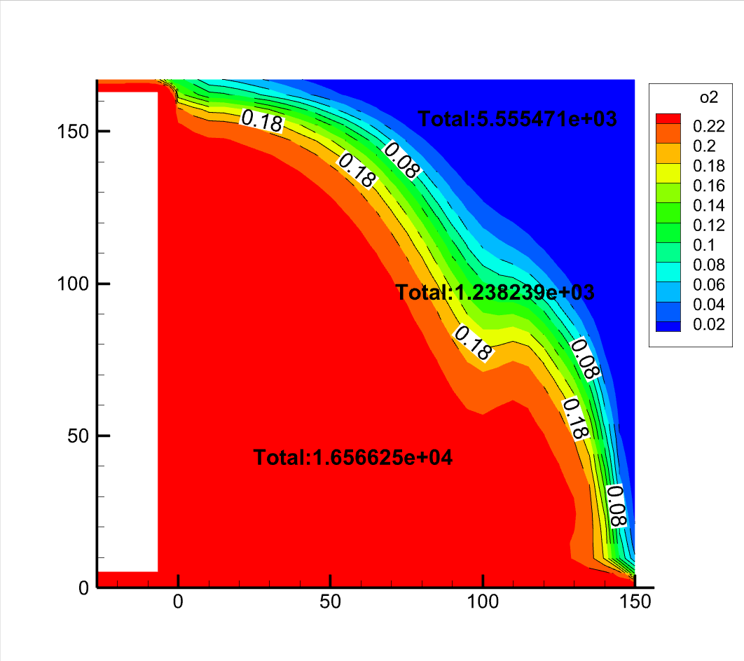 | 16566.25 | 1238.24 | 5555.47 | 25069.76 | 0.7091728753 | 0.05300694008 | 0.23782018462 | 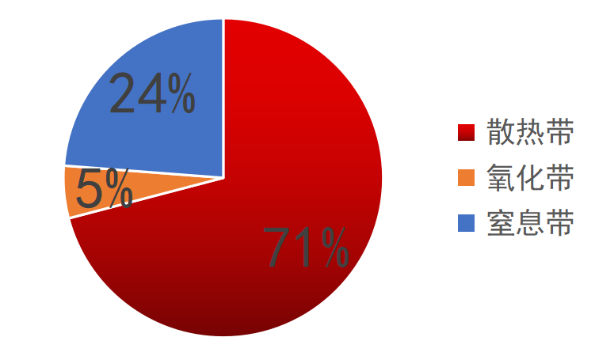
200 | 1 | 1 | 1511000 | 10000 | 211100 | 0 | 0 | 0.01 | 0 | 1.2 |  | 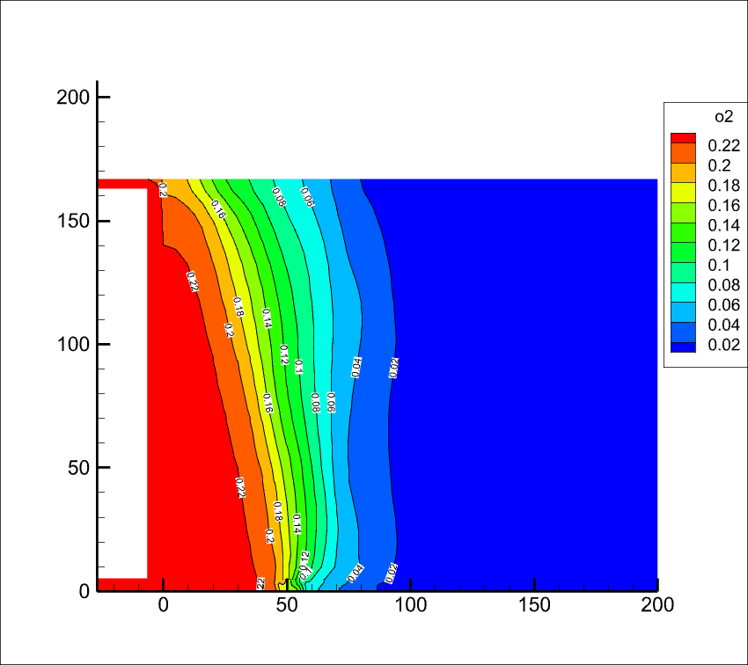 | 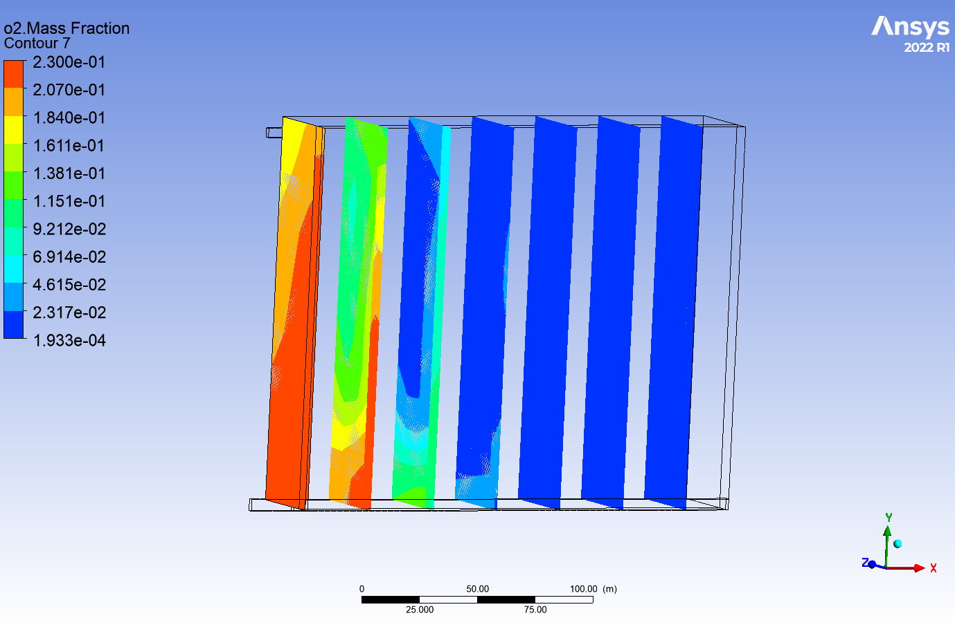 | 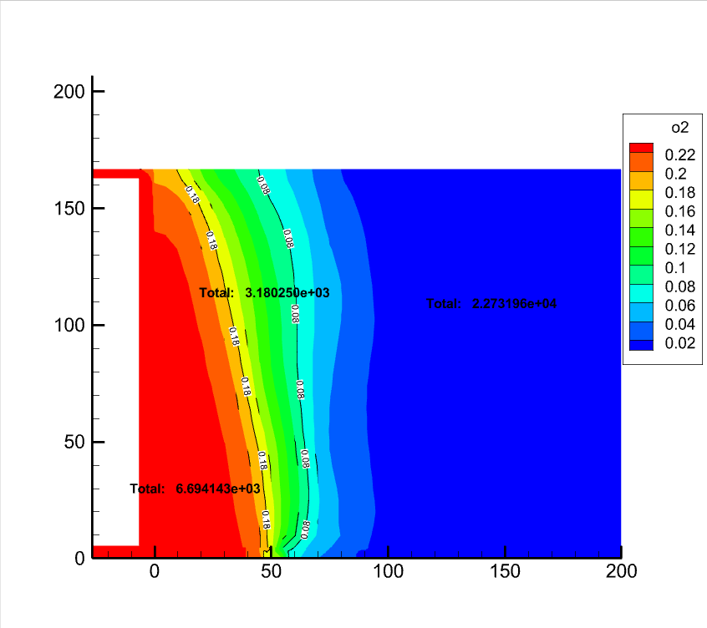 | 6694.14 | 3180.25 | 22731.96 | 33418.76 | 0.20530172804 | 0.097534682662 | 0.6971635893 | 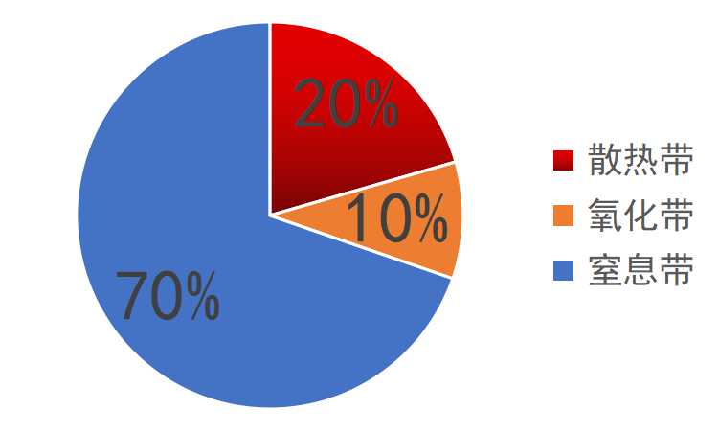
200 | 1 | 1 | 1511000 | 10000 | 211100 | 0.1 | 0 | 0.01 | 0 | 1.2 |  | 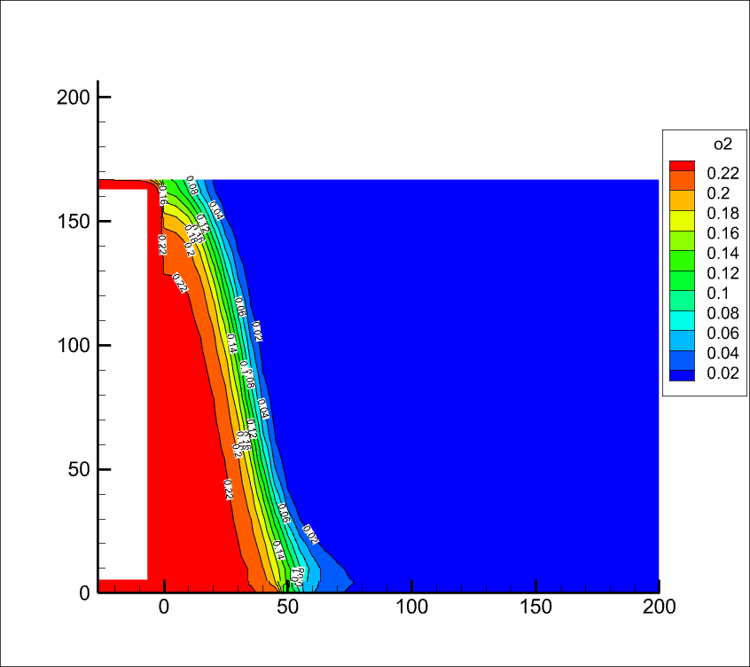 | 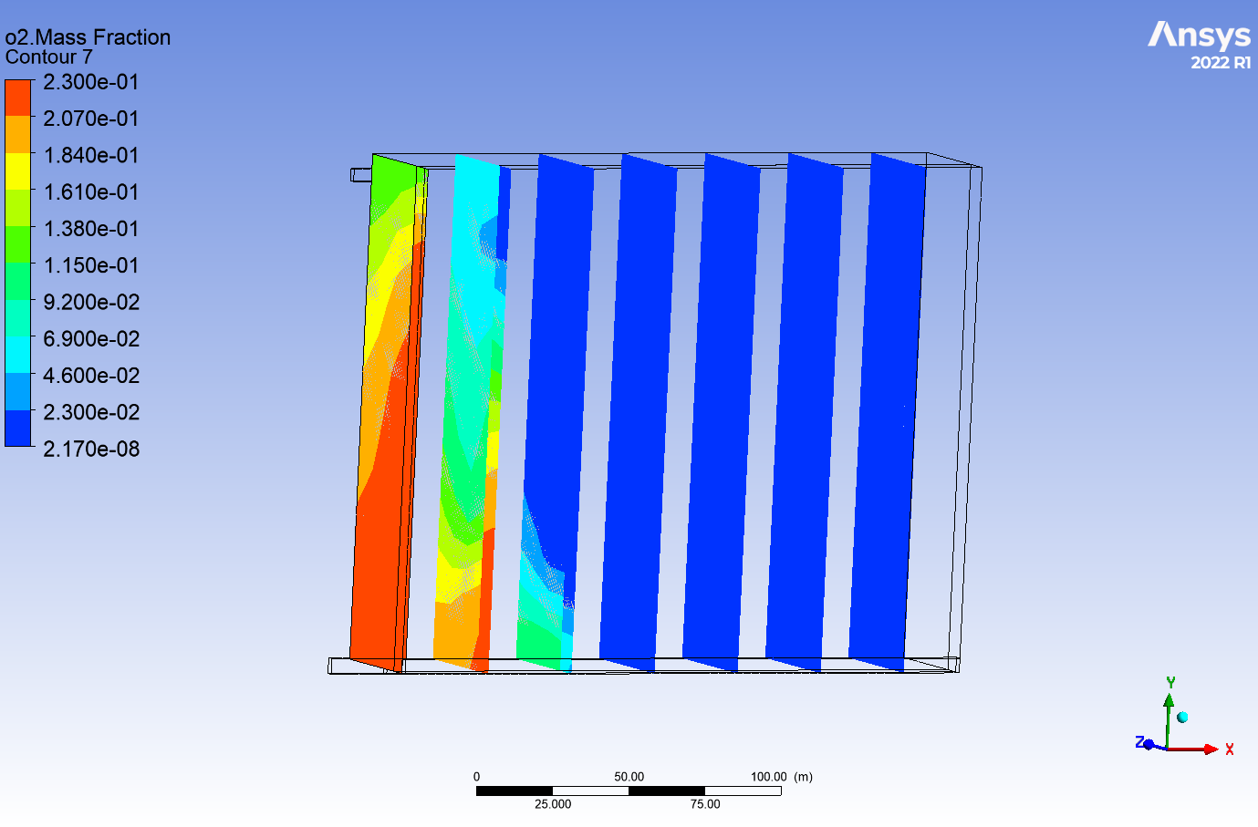 |  | 5120.91 | 553.62 | 26893.82 | 33418.76 | 0.15723578259 | 0.01699871194 | 0.82576550547 | 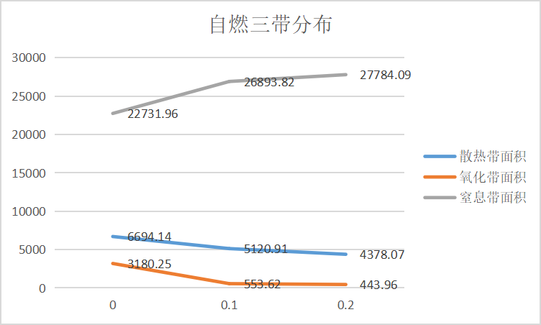
200 | 1 | 1 | 1511000 | 10000 | 211100 | 0.2 | 0 | 0.01 | 0 | 1.2 |  | 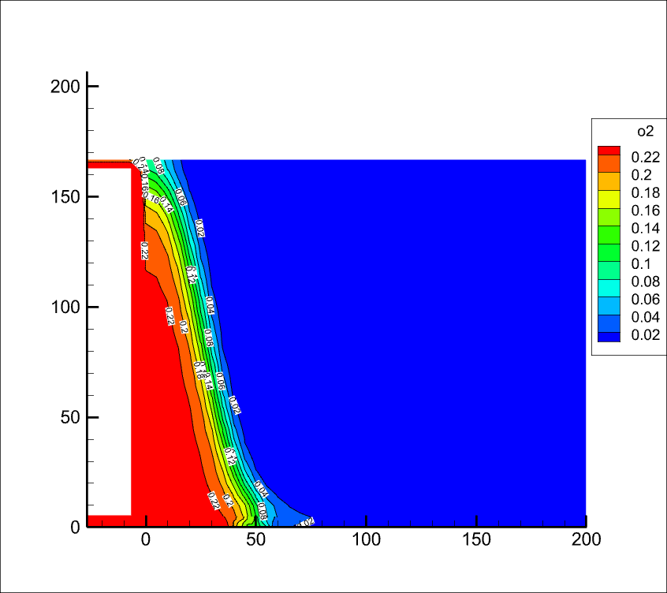 |  | 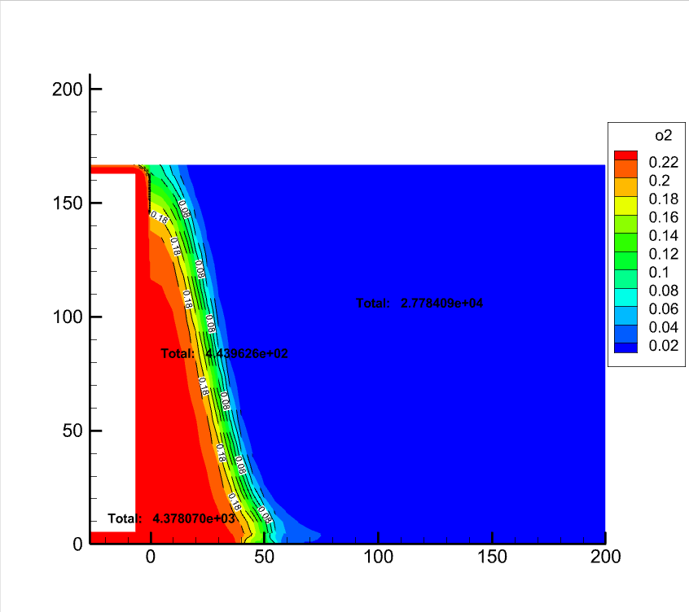 | 4378.07 | 443.96 | 27784.09 | 33418.76 | 0.13427141899 | 0.013615848804 | 0.85211273221
200 | 1 | 1 | 1511000 | 10000 | 211100 | 0 | 0 | 0 | 0 | 1.2 |  |  | 
200 | 1 | 1 | 1511000 | 10000 | 211100 | 0.1 | 0 | 0 | 0 | 1.2 |  |  | 
200 | 1 | 1 | 1511000 | 10000 | 211100 | 0.2 | 0 | 0 | 0 | 1.2 |  |  | 
200 | 2 | 1 | 1511000 | 10000 | 200000 | 0.05 | 0 | 0 | 0 | 1.2 | 0.33 |  |  |  | 12147.84 | 1527.97 | 17123.89 | 33418.76 | 0.39441423131 | 0.049609898798 | 0.55597586989 | 
200 | 2 | 1 | 1511000 | 10000 | 200000 | 0.1 | 0 | 0 | 0 | 1.2 | 0.33 |  |  |  | 9795.68 | 1307.8 | 19854.99 | 33418.76 | 0.31641356953 | 0.042243689691 | 0.64134274077 | 
200 | 2 | 1 | 1511000 | 10000 | 200000 | 0.2 | 0 | 0 | 0 | 1.2 | 0.33 |  |  |  | 7857.19 | 1214.93 | 22096.68 | 33418.76 | 0.25208509792 | 0.038979043146 | 0.70893585894
200 | 1 | 2 | 1511000 | 10000 | 200000 | 0 | 0 | 0 | 0 | 1.2 |  |  |  |  | 14351.6 | 1517.13 | 14681.48 | 33419.76 | 0.46977091156 | 0.049660215102 | 0.48056887334 | 

